附件1
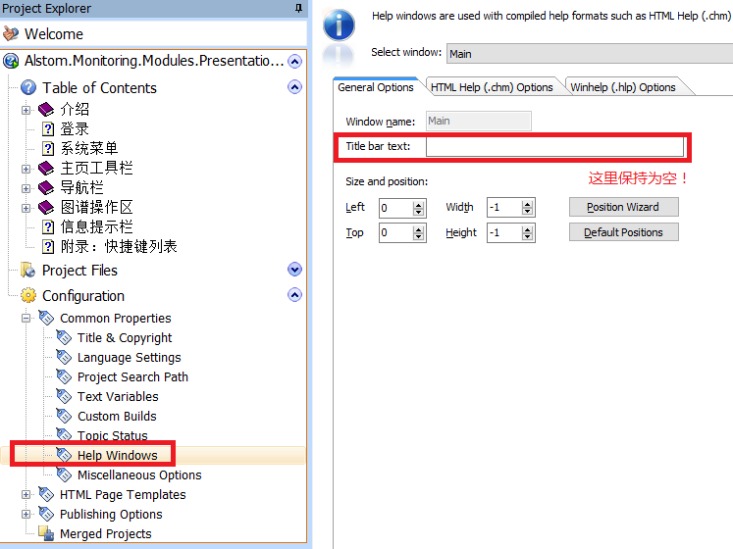
一、设置皮肤：
 | 自动更换导航的颜色和图标，在发布时输入。在该软件的安装目录下有皮肤。
 | 目前统一使用皮肤：
 |  | C:\Program Files (x86)\EC Software\HelpAndManual5\Templates\HTML Skins\HMSkin_Blue.hmskin
 | 标题统一加上后缀：
 |  | - User Guide
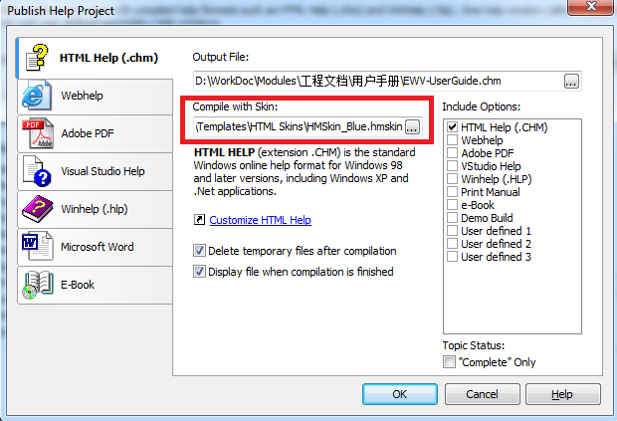

二、页面自动导航设置：

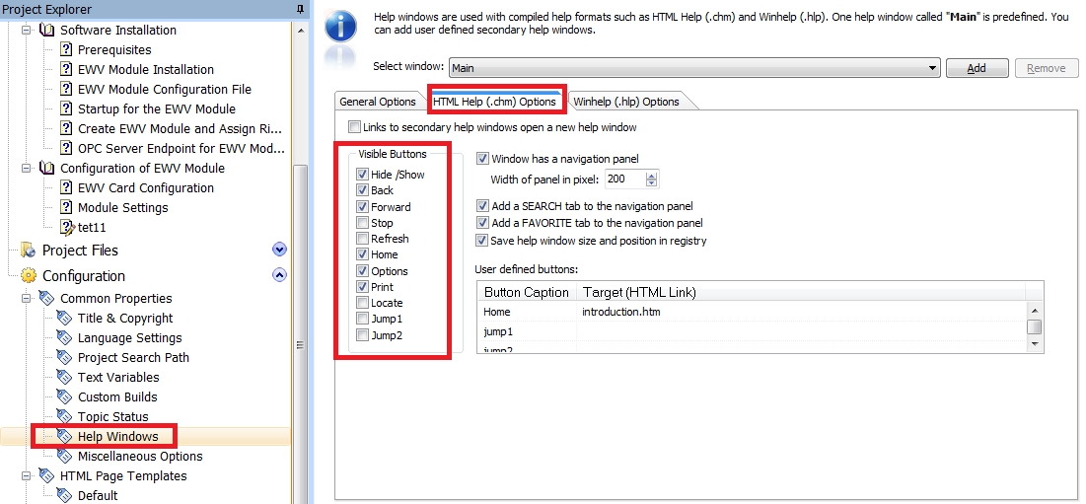

三、CHM标题设置：
 | Configuration ==》Common Properties ==》Title & Copyright ==》Help Title：填入标题（无长度限制）
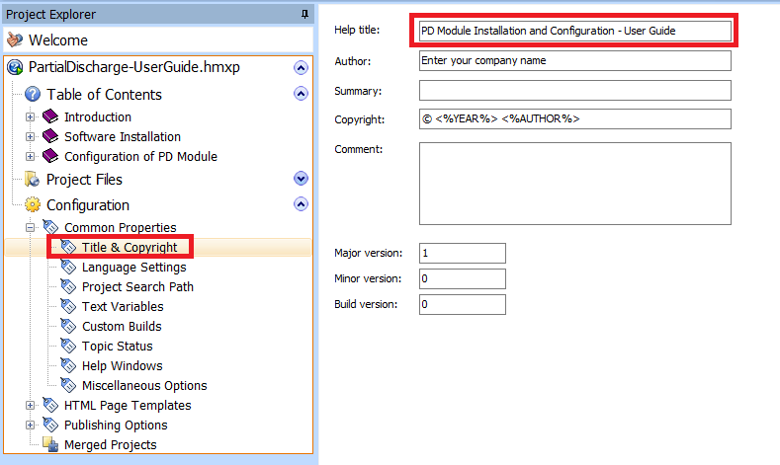

 | Configuration ==》Common Properties ==》Help Widows ==》Title bar text：保持为空即可。如果有填入（有长度限制），那么会以此为准！

